BF011
Defect

 | Id
 | BF011

 | Title |  |  | Satuts
 | Busqueda de profesionales en reserva con autorelleno |  |  | Closed

 | Severity | Priority | Asignee
 | Critical | High | Gonzalo Volante

 | Milestone
 | <Version actual>

 | Expected result (description)
 | Para buscar un profesional se ingresa el nombre o las tres primeras letras para que nos aparesca la persona con la que deseamos reservar el turno.

 | Obtained result (description)
 | La lista de profesionales esta en desorden y no hay una opcion de ingresar el nombre o las tres primeras letras para que la busqueda sea agil.

 | Evidence
 | 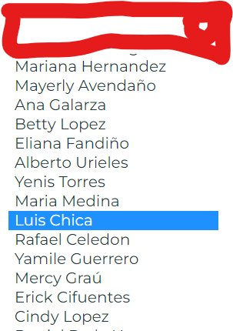

BF010
Defect

 | Id
 | BF010

 | Title |  |  | Satuts
 | Mensaje de confirmacion de reserva. |  |  | Closed

 | Severity | Priority | Asignee
 | Critical | High | Gonzalo Volante

 | Milestone
 | <Version actual>

 | Expected result (description)
 | Cuando se realiza una reserva el sistema envia una alerta de reserva exitosa, para confirmar al usuario que la reserva se realizo con éxito.

 | Obtained result (description)
 | El sistema no esta confirmando la reserva, esta arrojando una alerta de error cuando agrega el servicio.

 | Evidence
 | 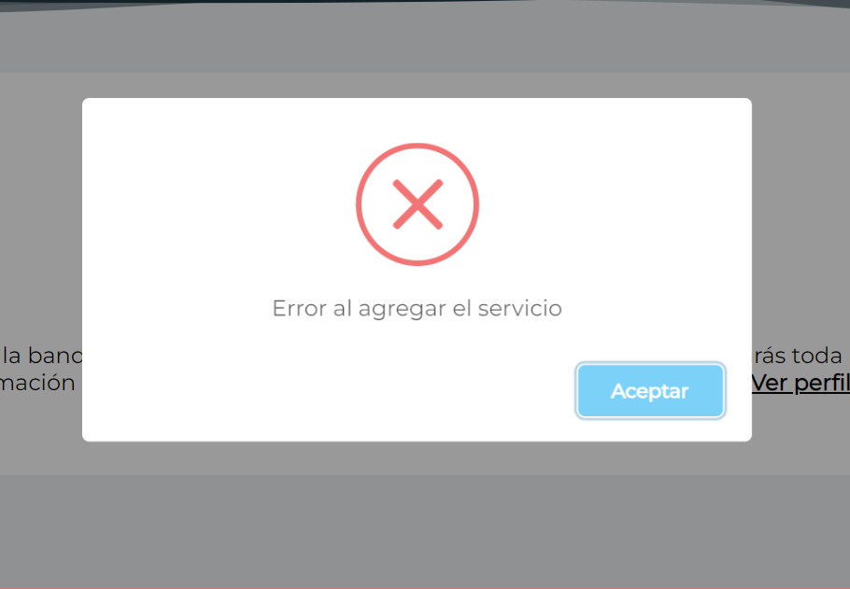

BF009
Defect

 | Id
 | BF009

 | Title |  |  | Satuts
 | Ingreso de datos en página de reserva sin poner ciudad y hora de llegada |  |  | Closed

 | Severity | Priority | Asignee
 | Critical | High | Gonzalo Volante

 | Milestone
 | <Version actual>

 | Expected result (description)
 | Cuando se intenta reservar y no se ingresan los datos requeridos para la reserva, el sistema debe arrojar una alerta con un mensaje de error pidiendo ingresar todos los datos en los campos requeridos.

 | Obtained result (description)
 | El sistema esta mostrando la alerta, pero despues desaparece y mustra a continuacion un mensaje confirmando la reserva.

 | Evidence
 | 

